PERMUTACIÓN SIN REP
PERMUTACIÓN SIN REPETICIÓN

1. ¿Cuántas combinaciones de letras distintas de 5 letras se puede construir con las letras ABCDE?

5 | n = elementos (ABCDE)
5 | r = formas (Combinaciones de 5 letras distintas)
$$P_{r}^{n}=P_{5}^{5}=\frac{n!}{\left(n−r\right)!}=\frac{5!}{\left(5−5\right)!}=5!=$$

 |  |  | 120

2. Se tienen 15 bolas numeradas y se desea conocer ¿Cuántos grupos distintos de 3 bolas se pueden construir con las 15 bolas numeradas?

15 | n = Número de bolas
3 | r = Número de grupos de bolas distintos
$$P_{r}^{n}=P_{3}^{15}=\frac{n!}{\left(n−r\right)!}=\frac{15!}{\left(15−3\right)!}=$$

 |  | 2730

COMBINACIÓN
COMBINACIÓN

1. De una clase de 30 alumnos se quiere elegir un comité formado por 4 alumnos. ¿Cuántos comités diferentes se pueden formar?

30 | n = elementos (30 estudiantes)
4 | r = formas (Comité de 4 alumnos)

$$C\left({n \atop r}\right)=C\left({30 \atop 4}\right)=\frac{30!}{4!\left(30−4\right)!}=\frac{30!}{4!\left(26\right)!}=$$

 |  |  | 27405

2. Un chef va a preparar una ensalada de verduras con tomate, zanahoria, papa, brócoli, cebolla y piña. ¿De cuántas formas se puede preparar la ensalada usando solo 3 ingredientes?

6 | n = Total de verduras/elementos
3 | r = Cantidad de ingredientes por arreglo

$$C\left({n \atop r}\right)=C\left({6 \atop 3}\right)=\frac{6!}{3!\left(6−3\right)!}=\frac{6!}{3!\left(3\right)!}=$$

 |  | 20

DIST DE PROBABILIDAD NORMAL
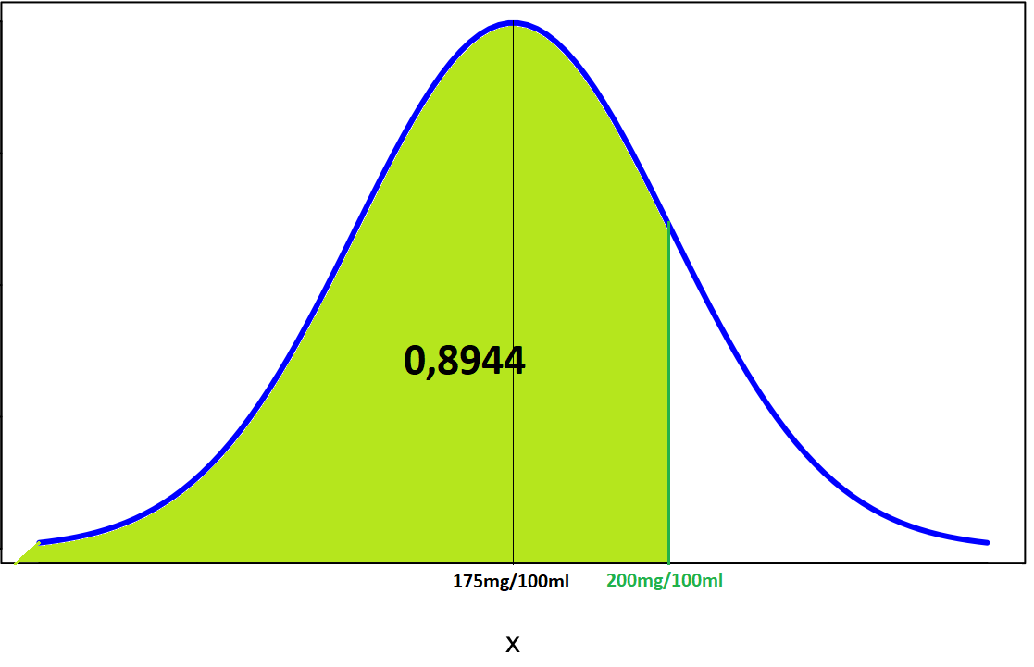
DISTRIBUCIÓN DE PROBABILIDAD NORMAL

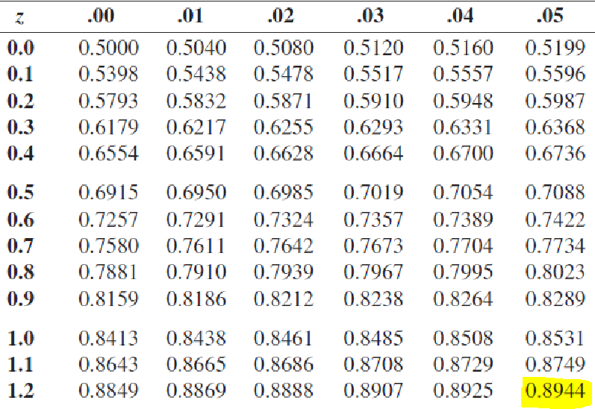
Se conoce que el nivel de colesterol en la sangre en una población adulta entre 50 y 60 años se distribuye normalmente con una media de 175mg/100ml de sangre y que la desviación estándar es de 30mg/100ml. Calcular la probabilidad de que uno de esos adultos entre 50 y 60 años tenga un nivel inferior a 200mg/100ml de sangre.

175 | Media
20 | Desviación estándar
200 | Probabilidad
$$Z=\frac{X−μ}{σ}=\frac{200−175}{20}=1,25$$

X<200 | 0.89435022633

DIST DE POISSON
DISTRIBUCIÓN DE POISSON

Las llamadas de servicio llegan a un conmutador de acuerdo con un proceso de Poisson con un promedio de 2,7 llamadas por minuto. Determine la probabilidad de que lleguen no más de 4 llamadas en cualquier minuto:

Media | 2.7
P(X<=4) = | P(X=0)+P(X=1)+P(X=2)+P(X=3)+P(X=4)

$$P(X=0)=\frac{λ^{x}e^{−λ}}{x!}=\frac{{2,7}^{0}e^{−2,7}}{0!}=$$

 |  | 0.06720551274

$$P(X=1)=\frac{λ^{x}e^{−λ}}{x!}=\frac{{2,7}^{1}e^{−2,7}}{1!}=$$

 |  | 0.1814548844

$$P(X=2)=\frac{λ^{x}e^{−λ}}{x!}=\frac{{2,7}^{2}e^{−2,7}}{2!}=$$

 |  | 0.24496409394

$$P(X=3)=\frac{λ^{x}e^{−λ}}{x!}=\frac{{2,7}^{3}e^{−2,7}}{3!}=$$

 |  | 0.22046768454

$$P(X=4)=\frac{λ^{x}e^{−λ}}{x!}=\frac{{2,7}^{4}e^{−2,7}}{4!}=$$

 |  | 0.14881568707

$$P(X≤4)=$$
 |  | 0.86290786268 | = | 86.291%

GRÁFICAS
Lanzar dos dados. (Función de Distribución Discreta):

S={2,3,4,5,6,7,8,9,10,11,12}

f(x=2)=p(1,1)=1/36
f(x=3)=p(1,2)(2,1)=2/36
f(x=4)=p(2,2)(1,3)(3,1)=3/36
f(x=5)=p(1,4)(4,1)(2,3)(3,2)=4/36
f(x=6)=p(1,5)(5,1)(2,4)(4,2)(3,3)=5/36
f(x=7)=p(1,6)(6,1)(2,5)(5,2)(3,4)(4,3)=6/36
f(x=8)=p(2,6)(6,2)(3,5)(5,3)(4,4)=5/36
f(x=9)=p(3,6)(6,3)(4,5)(5,4)=4/36
f(x=10)=p(4,6)(6,4)(5,5)=3/36
f(x=11)=p(5,6)(6,5)=2/36
f(x=12)=p(6,6)=1/36

x | 2 | 3 | 4 | 5 | 6 | 7 | 8 | 9 | 10 | 11 | 12
f(x) | 0.03 | 0.06 | 0.08 | 0.11 | 0.14 | 0.17 | 0.14 | 0.11 | 0.08 | 0.06 | 0.03

Lanzamiento de dos dados

